自动点击
一. | 设计目的
 | 1. | 破冰消费
二. | 界面截图
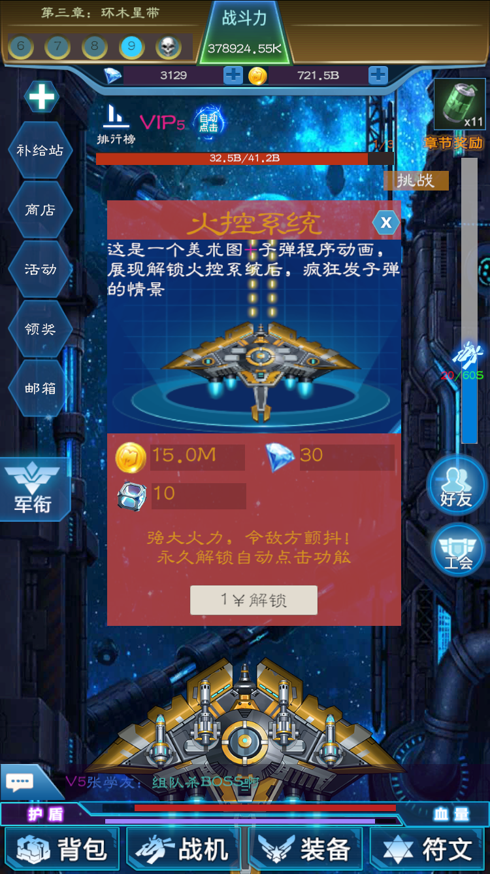

三. | 规则概述
 | 1. | 玩家充值1元，购买自动点击后，即可获得永久获得自动点击功能，以及获得一些奖励。
 | 2. | 在一定节点会自动弹出，具体节点在调优阶段定。

